工作表1
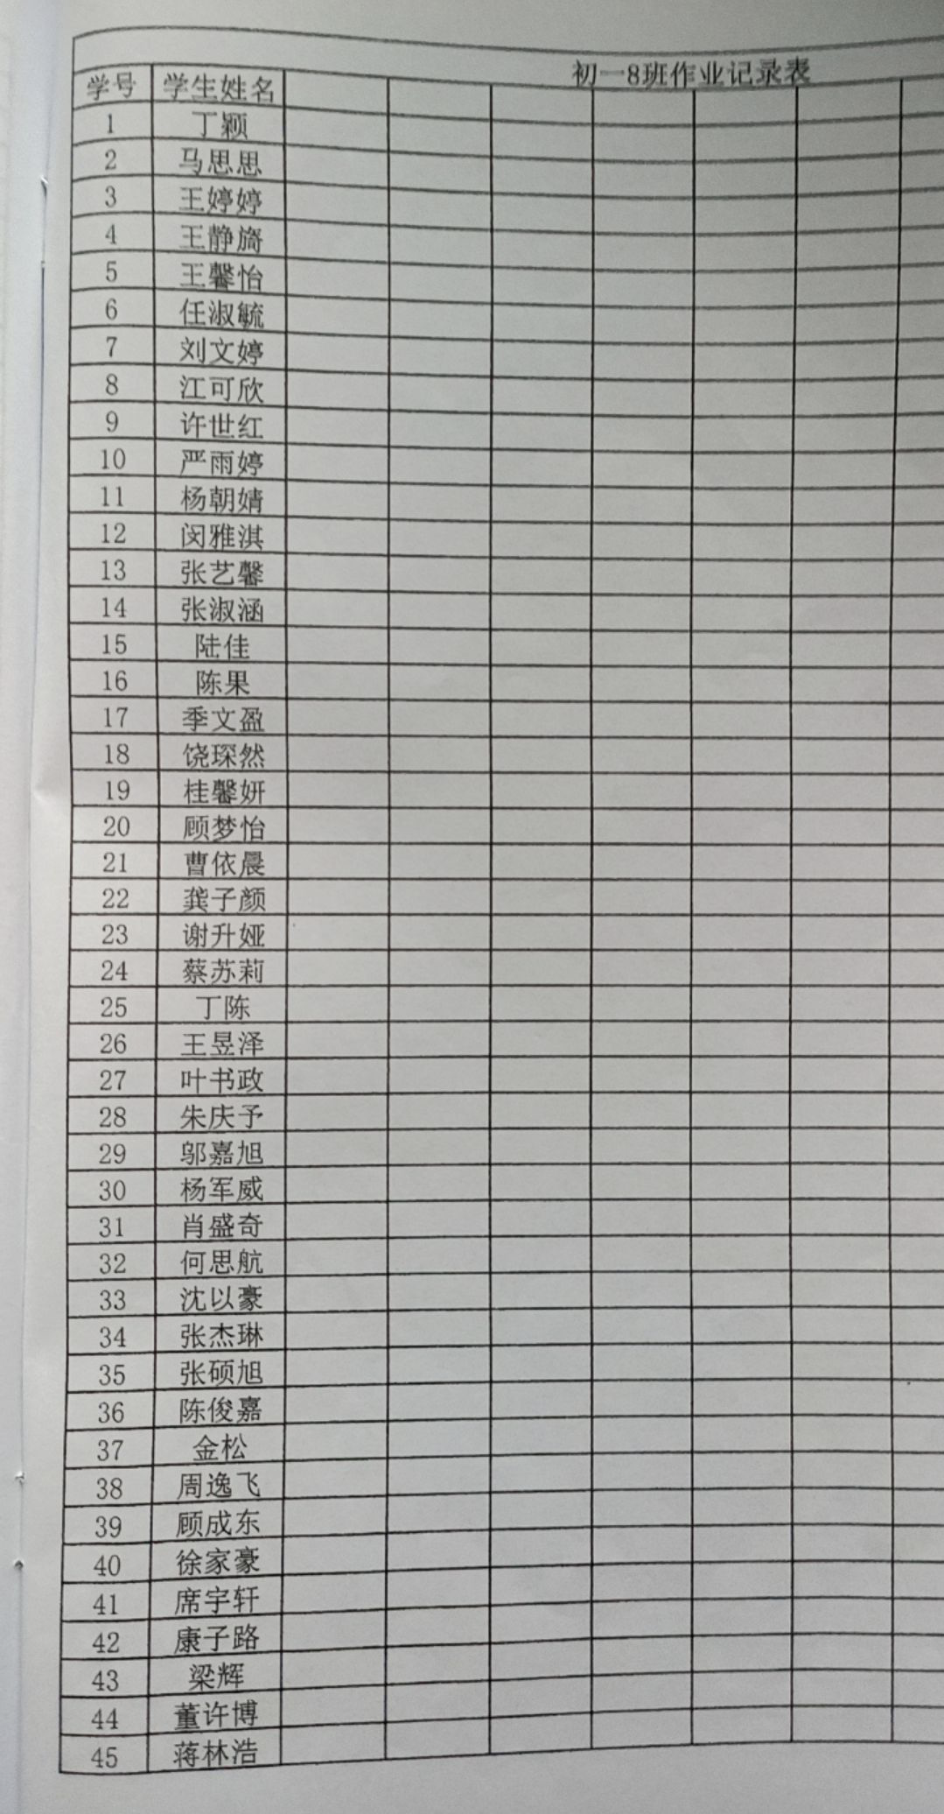
班级 | 姓名 | 学号 | 账户
5 | 丁晨怡 | 20190501 | As.s.ierdr@gmail.com
5 | 于小宸 | 20190502 | As.sie.rdr@gmail.com
5 | 马心怡 | 20190503 | As.sier.dr@gmail.com
5 | 王钱 | 20190504 | As.sier.dr@gmail.com
5 | 王梦 | 20190505 | Ass.i.erdr@gmail.com
5 | 许婧怡 | 20190506 | Ass.ierd.r@gmail.com
5 | 李文琦 | 20190507 | Assi.e.rdr@gmail.com
5 | 李意茹 | 20190508 | Assi.er.dr@gmail.com
5 | 吴新研 | 20190509 | Assi.erd.r@gmail.com
5 | 张羽斐 | 20190510 | Assie.r.dr@gmail.com
5 | 张紫齐 | 20190511 | Assie.rd.r@gmail.com
5 | 陈欣怡 | 20190512 | Assier.d.r@gmail.com
5 | 金逸云 | 20190513 | A.ssierdr@gmail.com
5 | 周雯宇 | 20190514 | As.sierdr@gmail.com
5 | 荣英琦 | 20190515 | Ass.ierdr@gmail.com
5 | 胥亚娴 | 20190516 | Assi.erdr@gmail.com
5 | 皋源阳 | 20190517 | Assie.rdr@gmail.com
5 | 郭丽婷 | 20190518 | Assier.dr@gmail.com
5 | 章梦瑶 | 20190519 | A.ssier.dr@gmail.com
5 | 蒋诗婷 | 20190520 | Assierd.r@gmail.com
5 | 蔡坷鑫 | 20190521 | K.ansakosowowksndxncbb@gmail.com
5 | 丁浩 | 20190522 | A.ss.ierdr@gmail.com
5 | 门钰峰 | 20190523 | Ka.nsakosowowksndxncbb@gmail.com
5 | 王浩东 | 20190524 | Ass.ier.dr@gmail.com
5 | 王家乐 | 20190525 | Kan.sakosowowksndxncbb@gmail.com
5 | 邓杨 | 20190526 | Kans.akosowowksndxncbb@gmail.com
5 | 吴子豪 | 20190527 | Kansa.kosowowksndxncbb@gmail.com
5 | 吴政霖 | 20190528 | A.ssi.erdr@gmail.com
5 | 张亿立 | 20190529 | Kansako.sowowksndxncbb@gmail.com
5 | 张卓文 | 20190530 | 1842617265@qq.com
5 | 张俊龙 | 20190531 | Kansak.osowowksndxncbb@gmail.com
5 | 陈永政 | 20190532 | Kansakoso.wowksndxncbb@gmail.com
5 | 陈如洋 | 20190533 | Kansakos.owowksndxncbb@gmail.com
5 | 陈雨 | 20190534 | A.ssie.rdr@gmail.com
5 | 陈诚 | 20190535 | A.ssierd.r@gmail.com
5 | 郁云飞 | 20190536 | Kansakosow.owksndxncbb@gmail.com
5 | 周炜承 | 20190537 | Kansakosowo.wksndxncbb@gmail.com
5 | 郑笑云 | 20190538 | Ass.ie.rdr@gmail.com
5 | 孟开源 | 20190539 | Kansakosowow.ksndxncbb@gmail.com
5 | 赵与增 | 20190540 | Kansakosowowk.sndxncbb@gmail.com
5 | 饶致远 | 20190541 | A.s.sierdr@gmail.com
5 | 胥逢爽 | 20190542 | Kansakosowowks.ndxncbb@gmail.com
5 | 徐扬 | 20190543 | Kansakosowowksn.dxncbb@gmail.com
5 | 徐宇豪 | 20190544 | Kansakosowowksnd.xncbb@gmail.com
5 | 高飞扬 | 20190545 | As.si.erdr@gmail.com

